للاطلاع ACT
تحديث البيانات العامة
تحديث المرافق والفروع
الرئيسية
تحديث مجلس الإدارة
كشف الموظفين
رقم التسجيل (لا يتم إدخاله ويظهر بشكل تلقائي) | سنة التقرير (لا يتم إدخاله ويظهر بشكل تلقائي) | اسم الجمعية (لا يتم إدخاله ويظهر بشكل تلقائي) | م | اسم النشاط أو المشروع أو البرنامج باللغة العربية (في حال كان المشروع أو البرنامج ممولاً من أكثر من جهة مانحة، فيتم التعامل مع الجزء الممول من كل جهة على أنه مشروع أو برنامج مستقل، وفي حال تعذر تجزئته حسب جهة التمويل لأن عملية التمويل كانت على شكل حزمة واحدة لكل المشروع أو البرنامج، يتم ذكر أسماء الممولين وقيمة المنحة المقدمة من كل ممول في عامود الملاحظات) (يجب أن يتم ذكر كل الأنشطة والمشاريع والبرامج التي نفذتها الجمعية خلال عام التقرير وإن لم تنتهي) | وصف النشاط (الأعمال الأساسية وليس الأهداف) | نوع العمل (نشاط، مشروع، برنامج مؤقت، برنامج دائم) | إذا كان العمل برنامج مؤقت أو دائم فهل يتضمن أكثر من مشروع (نعم، لا، ليس برنامج) | مجال عمل النشاط (اجتماعي، صحي، اقتصادي، زراعي، اسكان، بنية تحتية، تدريب مهني، بناء قدرات المستفيدين، بناء القدرات الذاتية للجمعية، مشاريع صغيرة، ديموقراطية وحكم رشيد، حقوق الإنسان، سياحة وآثار، مياه، إعلامي، تعليمي، تكنولوجيا المعلومات، ثقافي، ديني، رياضي، ترفيهي، نقل ومواصلات، حل النزاعات بالطرق البديلة، الاصلاح وشؤون العشائر، العلاقات الخارجية، بيئي) | التصنيف الفئوي للمستفيدين (كل الفئات، طفولة المهد، الطفولة المبكرة، الطفولة المتوسطة، الطفولة المراهقة، طفولة متعدّدة، الشباب، الكهولة، المسنين، العمال، المعوقين، اللاجئين، الأسرى، أهالي الشهداء، الجرحى، الجرحى والأسرى وأهالي الشهداء، العائلة أو العشيرة، أعضاء الجمعية العمومية) | تصنيف المستفيدين حسب الجنس (ذكور، إناث، كلا الجنسين) | الفئة المستهدفة (توضيح معايير اختيار الفئة المستهدفة) | الفئة المستفيدة ضمن أهداف الجمعية حسب نظامها الأساسي (نعم، لا، مختلط) | عدد المستفيدين | نوع النشاط (تنمية، إنعاش، إغاثة) | تم ربط مخرجات النشاط بالسياق التنموي (نعم، لا) | تاريخ البدء | تاريخ الانتهاء | مدة النشاط من بدايته إلى نهايته، وفي حال كان مستمراً بشكل دائم يتم اختيار أكثر من ثلاث سنوات | حالة النشاط (تحت التنفيذ، انتهى، انتهى بدون إغلاق) | النطاق الجغرافي (الضفة، قطاع غزة، الضفة والقطاع، شمال غزة، غزة، الوسطى، خانيونس، رفح، جنوب القطاع "خانيونس ورفح"، أكثر من محافظة "في حال كان النشاط يستهدف عدة محافظات") | النطاق الجغرافي التفصيلي (اذكر المحافظات في كانت أكثر من محافظة، أو اذكر المدن أو القرى، أو الأحياء إذا كان النشاط لا يستهدف محافظة بأكملها) | النشاط حصل على الموافقة الخاصة بالعمل في المواقع الحدودية من جهات الاختصاص (نعم، لا ، نطاق عمل النشاط ليس على الحدود) | طبيعة النشاط (اعتيادي، طارئ بسبب كارثة أو أزمة مفاجئة، عاجل مرتبط بموعد محدد وتأخر المانح في الإبلاغ عن الموافقة) | الجمعية هي عبارة جهة تنفيذية (شريك محلي) ولم يتم تحويل مبلغ منحة النشاط إلى حسابها البنكي باستثناء بعض المصاريف الإدارية إن وجدت (نعم، لا) | الشركاء (أسماء المؤسسات التي اختارتهم الجمعية لتشاركها في تنفيذ المشروع) | الهدف من المشروع (تقديم مساعدة أو خدمة سواء كانت برسوم أو بدون رسوم، الحصول على أرباح تغطي بعض مصروفات الجمعية) | ينسجم النشاط مع أهداف الجمعية حسب نظامها الأساسي (كلياً، جزئياً، لا ينسجم) | ينسجم النشاط مع الخطة الاستراتيجية للجمعية (كلياً، جزئياً، لا ينسجم، لا يوجد خطة استراتيجية) | ينسجم النشاط مع الخطة الوطنية التنموية (كلياً، جزئياً، لا ينسجم، لا يوجد خطة وطنية تنموية) | قدرة النشاط على الاستمرار بعد انتهاء التمويل (مستمر في حال كان أكثر من سنة، عدد الأشهر عندما يكون أقل من سنة، تحت التنفيذ، انتهى ولم يستمر) | ما هي المقومات التي تحافظ على استمرارية النشاط بعد انتهاء التمويل | يوجد أكثر من جهة مانحة (نعم، لا) | اسم جهة التمويل المباشر كاملاً باللغة العربية | اختصار اسم جهة التمويل المباشر بالإنجليزية | اسم جهة التمويل الأصلية (الجذر) كاملاً باللغة العربية | اختصار اسم جهة التمويل الأصلية (الجذر) باللغة الإنجليزية | الدولة التي يوجد فيها المقر الرئيس لجهة التمويل الأصلية (الجذر) باللغة العربية | اسم النشاط أو البرنامج لدى الممول الأصلي (الجذر) كاملاً باللغة العربية | اختصار اسم النشاط أو البرنامج لدى الممول الأصلي (الجذر) باللغة الإنجليزية | نوع جهة التمويل (خارجية، محلية، حكومية، ذاتي) | إجمالي تكلفة المشروع بالكامل بالشيكل | نوع العملة | إجمالي تكلفة المشروع بالكامل معدل بالشيكل (محوسب) | قيمة المنحة بالشيكل | نوع العملة | قيمة المنحة معدلة بالشيكل (محوسب) | مساهمة الجمعية بالشيكل | نوع العملة | مساهمة الجمعية معدلة بالشيكل (محوسب) | ما تم صرفه من تكاليف المشروع خلال العام بالشيكل (المصروفات + الأصول المقتناة خلال العام) | نوع العملة | ما تم صرفه من تكاليف المشروع خلال العام معدل بالشيكل (محوسب) | المصاريف التشغيلية الإدارية بدون الرواتب بالشيكل | نوع العملة | المصاريف التشغيلية الإدارية بدون الرواتب معدل بالشيكل (محوسب) | مصاريف الرواتب الفنية بالشيكل | نوع العملة | مصاريف الرواتب الفنية معدل بالشيكل (محوسب) | مصاريف الرواتب الإدارية بالشيكل | نوع العملة | مصاريف الرواتب الإدارية معدل بالشيكل (محوسب) | المبلغ المالي النقدي الذي صرفته الجمعية على النشاط سواء من إيرادها الذاتي أو من خلال المنحة (أقل من2,000 شيكل، من 2,000 شيكل إلى أقل من 20 ألف شيكل، أكثر من 20 ألف شيكل) | يوجد للمشروع حساب فرعي (اسم البنك ورقم الحساب الفرعي، لا يوجد) | عدد العاملين في النشاط | عدد المتطوعين في النشاط | آثار النشاط بعد انتهائه | طبيعة المنحة تتضمن (نبذ المقاومة، التطبيع مع الاحتلال، استثناء بعض المستفيدين أو المؤسسات على أساس سياسي، جميع ما ذكر، لا شيء مما ذكر) | يوجد مقترح للمشروع (نعم، لا) | يوجد عقد تمويل للمشروع (نعم، لا، تمويل ذاتي) | يوجد تقرير ختامي أو سنوي (نعم، لا، تحت التنفيذ) | تصنيف المشروع محوسب | ملاحظات في حال وجود أكثر من جهة لتمويل المشروع أو البرنامج وتعذر تجزئته حسب جهة التمويل لأن عملية التمويل كانت على شكل حزمة واحدة لكل المشروع أو البرنامج يتم ذكر أسماء الممولين وقيمة المنحة المقدمة من كل ممول في عامود الملاحظات. في حال كان هناك جزء من منحة المشروع غير محصل يتم ذكر القيمة غير المحصلة في هذه الخانة. يتم الإشارة إذا كان النشاط أو المشروع هو جزء من أحد برامج الجمعية

غلاف
جمعية الأمل للتاهيل - رفح
التقرير الإداري السنوي لعام م
2018
 |  |  | التقرير السنوي لعام م
2018

اعتماد التقارير
مجلس الإدارة
الجمعية العمومية
جميع المراسلات توجه إلي
جمعية الأمل للتأهيل - رفح
El-Amal
Rehabilitaion Socity
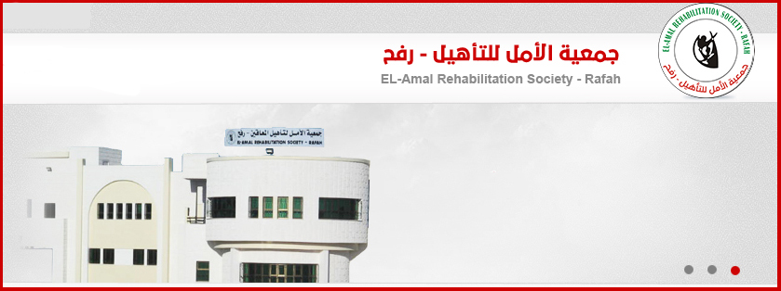

نحن نصنع مستقبل أبنائنا

الاعاقة ليست حاجزاً لنا

محافظة رفح - مصبح - حي الزهور خلف محطة العبادلة والأسطل للبترول

: +972 08 - 2137692 | : +972 08 - 2136779

: info@el-amal.org | : www.el-amal.org

 |  | جمعية الأمل للتأهيل - رفح | عطاء بلا حدود

م.ادارة
مجلس إدارة الجمعية للعام 2017 م أجريت انتخابات عامة لانتخاب مجلس الإدارة الجديد |  |  |  |  | 12
للجمعية بتاريخ 5/6/2017 حتى 5/6/2020 على النحو التالي : |  |  |  | bod@el-amal.org | مجلس الإدارة
م | الاسم | المنصب | نبذة عنه | البريد الالكتروني | الصورة الشخصية
1 | زياد محمد عبد الرحمن عابد | رئيس مجلس الإدارة | دبلوم ادارة- يعمل مدير عام الشئون المدنية -يسكن في مدينة رفح ، حي الجنينة . | 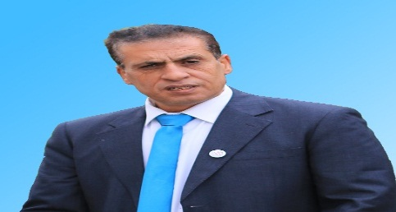 ziadhoson@el-amal.org
2 | محفوظ عبد الرازق محمد عثمان | نائب رئيس مجلس الإدارة | دبلوم طب نفسي، يعمل مدير في عيادة وكالة الغوث- يسكن في مدينة رفح ، البلد . | 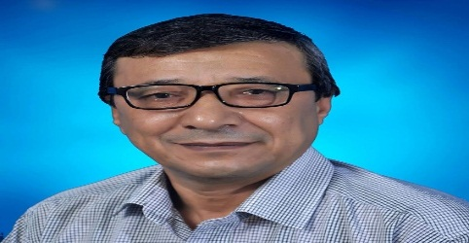 mothman@el-amal.org
3 | محمود يوسف حسين الحاج يوسف | أمين الصندوق | بكالوريوس حقوق-يعمل محامي في بلدية رفح - يسكن في مدينة رفح ، الشابورة . | 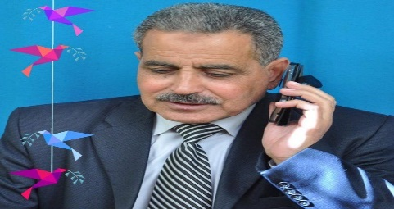 melhajyousef@el-amal.org
4 | رضوان سلامة عبد الرحمن عوض الله | أمين السر | بكالوريوس طب عام-يعمل طبيب في عيادة وكالة الغوث-يسكن في مدينة رفح ، تل السلطان . | 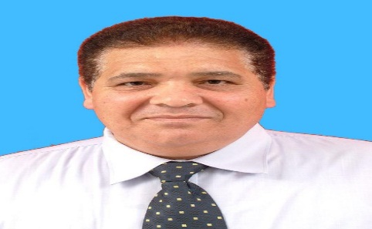 rawadalla@el-amal.org
5 | درويش مصطفى مسلم الحولي | عضو | دبلوم صناعة- يعمل مدير نادي الأمل- يسكن في مدينة رفح ، يبنا . | delholy@el-amal.org | 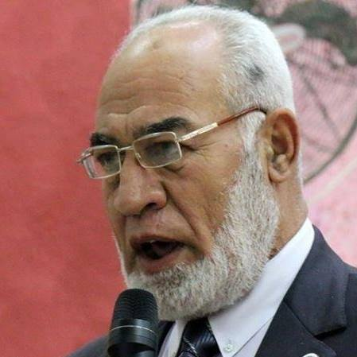
6 | سهيل مصطفى موسى موسى | عضو | بكالوريوس هندسة - يعمل مهندس في البلدية - يسكن في مدينة رفح ، مصبح . | 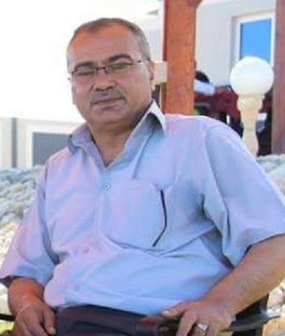 engsoheil23@hotmail.com
7 | عدنان رجب محمد أبو ضاحي | عضو | بكالوريوس حقوق- متقاعد ، يسكن في مدينة رفح ،حي الزهور | adahi@el-amal.org | 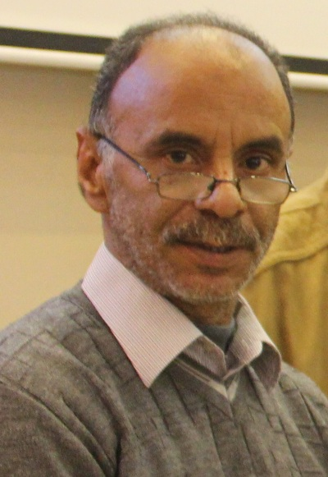
8 | كاميليا سعيد محمد النحال | عضو | بكالوريوس خدمة اجتماعية - مديرة جمعية بناة المستقبل - تسكن في مدينة رفح - خربة العدس | kamilia-albayoumi@hotmail.com | 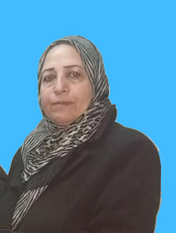
9 | وفاء محمود حمدان القاضي | عضو | بكالوريوس خدمة اجتماعية - يعمل باحثة اجتماعية في وكالة الغوث للاجئين - يسكن في مدينة رفح ، البلد . | 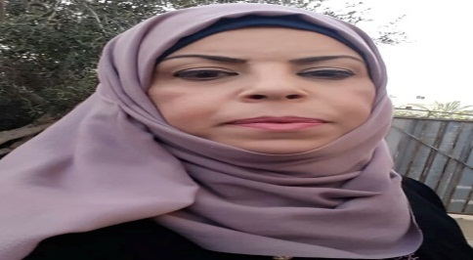 w.el-qadi@unrwa.org

مستفيدون
 |  | اجمالي المستفيدين من برامج و مشاريع الجمعية |  |  |  |  |  |  |  |  |  |  |  |  | 2018 |  |  |  |  |  |  |  |  | 16
م | اسم | المستفيدين |  |  |  |  |  |  |  |  |  |  |  |  | الإجمالي | العاملين |  |  |  |  |  |  |  |  | الإجمالي
 | المشروع | أطفال " تحت " |  |  |  | 18 | بالغين " فوق " |  |  |  | 18 | الإجمالي | لاجئ | مواطن |  | عاملين |  |  | متطوعين |  |  | متدربين
 | / البرنامج | M |  | F |  | T | M |  | F |  | T |  |  |  |  | M | F | T | M | F | T | M | F | T
 | بالكامل | H | N | H | N |  | H | N | H | N
1 | مدرسة الأمل للصم | 95 | 0 | 84 | 0 | 179 | 0 | 0 | 0 | 0 | 0 | 179 | 118 | 61 | 179 | 0 | 0 | 0 | 0 | 0 | 0 | 0 | 0 | 0
2 | برنامج عيادة السمعيات و علاج النطق و مشاكل الكلام | 125 | 97 | 163 | 104 | 489 | 118 | 28 | 103 | 113 | 362 | 851 | 365 | 486 | 851 | 0 | 0 | 0 | 0 | 0 | 0 | 0 | 0 | 0
3 | مركز الأمل لتعليم الكبار | 0 | 46 | 0 | 58 | 104 | 0 | 59 | 0 | 109 | 168 | 272 | 28 | 244 | 272 | 0 | 0 | 0 | 0 | 0 | 0 | 0 | 0 | 0
4 | نادي تطوير قدرات الطفل " سنابل " | 0 | 190 | 0 | 168 | 358 | 0 | 0 | 0 | 0 | 0 | 0 | 0 | 0 | 358 | 0 | 0 | 0 | 0 | 0 | 0 | 0 | 0 | 0
المستفيدين من برامج الجمعية الرئيسية |  | 220 | 333 | 247 | 330 | 1130 | 118 | 87 | 103 | 222 | 530 | 1660 | 1031 | 629 | 1660 | 0 | 0 | 0 | 0 | 0 | 0 | 0 | 0 | 0
المستفيدين من مشاريع و أنشطة الجمعية |  | 2049 | 5198 | 1933 | 5883 | 15063 | 385 | 2315 | 912 | 2308 | 5920 | 20983 | 12409 | 8574 | 20983 | 0 | 0 | 0 | 0 | 0 | 0 | 0 | 0 | 0
اجمالي المستفيدين من برامج و مشاريع و أنشطة الجمعية |  | 2269 | 5531 | 2180 | 6213 | 16193 | 503 | 2402 | 1015 | 2530 | 6450 | 22643 | 13440 | 9203 | 22643 | 0 | 0 | 0 | 0 | 0 | 0 | 0 | 0 | 0
المستفيدين بالغين تحت سن 18
 |  |  |  |  |  |  |  |  |  |  |  |  |  |  |  |  |  |  |  |  |  |  |  | 17
 |  | اجمالي المستفيدون من برامج وأنشطة و مشاريع الجمعية حسب الجنس
 |  | أطفال " تحت " 18
 |  | M |  | F
 |  | H | N | H | N
 |  | 2269 | 5531 | 2180 | 6213
المستفيدين بالغين فوق سن 18
H | 194
N | 1396
H | 378
N | 541
 |  | اجمالي المستفيدون من برامج وأنشطة و مشاريع الجمعية حسب الجنس
 |  | بالغين " فوق " 18
 |  | M |  | F
 |  | H | N | H | N
 |  | 503 | 2402 | 1015 | 2530
المستفيدين من أشخاص ذوي اعاقة و غيرهم
 |  | اجمالي المستفيدين من أشخاص ذوي اعاقة
 |  | أطفال " تحت " 18 |  | بالغين " فوق "18
 |  | H | N | H | N
 |  | 2772 | 7933 | 3195 | 8743

عاملون 1
وصف العامين بالبرامج و المشاريع |  |  |  |  |  |  |  |  |  |  |  |  |  |  |  | 18
 | الجدول الوصفي للعملين بالجمعية
 | الفرع |  | طبيعة الوظيفة |  | الحالة الصحية |  | حالة الموظف |  | الجنس |  | M |  | F |  | اجمالي
 | مصبح | يبنا | اداري | فني | H | N | مستمر | منتهي | M | F | H | N | H | N
 | 103 | 23 | 12 | 114 | 25 | 101 | 87 | 39 | 43 | 83 | 3 | 40 | 21 | 62 | 126
العاملون بالجمعية / حسب الفرع
العاملون بالجمعية /إداري /فني

العاملون بالجمعية / حسب الحالة الصحية
العاملون بالجمعية /حسب مستمر - منتهي

االعاملين بالجمعية / حسب الجنس
العاملين بالجمعية /حسب الجنس و الأشخاص ذوي الإعاقة

عاملون 2
العاملين بالجمعية حسب البرنامج |  |  |  |  |  |  |  |  |  |  |  |  |  |  |  |  |  |  |  |  | 19
العاملين بالجمعية حسب البرنامج / |  |  |  |  |  |  |  | الإدارة التنفيذة
M |  |  |  | F |  |  |  | اداري |  |  |  | فني |  |  |  | M |  | F |  | اجمالي
مستمر |  | منتهي |  | مستمر |  | منتهي |  | M |  | F |  | M |  | F
H | N | H | N | H | N | H | N | H | N | H | N | H | N | H | N | H | N | H | N
1 | 6 | 0 | 1 | 0 | 5 | 0 | 0 | 0 | 2 | 0 | 4 | 1 | 5 | 0 | 1 | 1 | 7 | 0 | 5 | 13
الإدارة التنفيذية

حالة الموظف و الجنس و الحالة الصحية |  |  |  |  |  |  |  | مدرسة الأمل للصم
M |  |  |  | F |  |  |  | اداري |  |  |  | فني |  |  |  | M |  | F |  | اجمالي
مستمر |  | منتهي |  | مستمر |  | منتهي |  | M |  | F |  | M |  | F
H | N | H | N | H | N | H | N | H | N | H | N | H | N | H | N | H | N | H | N
1 | 4 | 0 | 0 | 4 | 18 | 0 | 3 | 0 | 0 | 0 | 1 | 1 | 4 | 1 | 23 | 1 | 4 | 1 | 24 | 30
مدرسة الأمل للصم

 |  |  |  |  |  |  |  |  |  |  |  |  |  |  |  |  |  |  |  |  | 20
حالة الموظف و الجنس و الحالة الصحية |  |  |  |  |  |  |  | برنامج السمع و النطق
M |  |  |  | F |  |  |  | اداري |  |  |  | فني |  |  |  | M |  | F |  | اجمالي
مستمر |  | منتهي |  | مستمر |  | منتهي |  | M |  | F |  | M |  | F
H | N | H | N | H | N | H | N | H | N | H | N | H | N | H | N | H | N | H | N
0 | 2 | 0 | 0 | 0 | 2 | 0 | 0 | 0 | 0 | 0 | 1 | 0 | 2 | 0 | 1 | 0 | 2 | 0 | 2 | 4
برنامج السمع و النطق

حالة الموظف و الجنس و الحالة الصحية |  |  |  |  |  |  |  | مركز تعليم الكبار
M |  |  |  | F |  |  |  | اداري |  |  |  | فني |  |  |  | M |  | F |  | اجمالي
مستمر |  | منتهي |  | مستمر |  | منتهي |  | M |  | F |  | M |  | F
H | N | H | N | H | N | H | N | H | N | H | N | H | N | H | N | H | N | H | N
0 | 2 | 0 | 1 | 3 | 4 | 13 | 2 | 0 | 1 | 0 | 0 | 0 | 2 | 16 | 6 | 0 | 3 | 16 | 6 | 25
مركز الأمل لتعليم الكبار

 |  |  |  |  |  |  |  |  |  |  |  |  |  |  |  |  |  |  |  |  | 21
حالة الموظف و الجنس و الحالة الصحية |  |  |  |  |  |  |  | نادي السنابل
M |  |  |  | F |  |  |  | اداري |  |  |  | فني |  |  |  | M |  | F |  | اجمالي
مستمر |  | منتهي |  | مستمر |  | منتهي |  | M |  | F |  | M |  | F
H | N | H | N | H | N | H | N | H | N | H | N | H | N | H | N | H | N | H | N
0 | 3 | 0 | 1 | 0 | 10 | 0 | 0 | 0 | 0 | 0 | 1 | 0 | 4 | 0 | 9 | 0 | 4 | 0 | 10 | 14
نادي السنايل

حالة الموظف و الجنس و الحالة الصحية |  |  |  |  |  |  |  | العاملين على المشاريع
M |  |  |  | F |  |  |  | اداري |  |  |  | فني |  |  |  | M |  | F |  | اجمالي
مستمر |  | منتهي |  | مستمر |  | منتهي |  | M |  | F |  | M |  | F
H | N | H | N | H | N | H | N | H | N | H | N | H | N | H | N | H | N | H | N
0 | 10 | 1 | 10 | 0 | 12 | 1 | 7 | 0 | 1 | 0 | 2 | 1 | 20 | 1 | 16 | 1 | 21 | 1 | 18 | 41
العاملين على مشاريع

عاملون 3
العاملون بالبرنامج و المشاريع / حسب نوع العقد |  |  |  |  |  |  |  |  |  |  |  |  |  |  |  |  |  |  |  |  | 22 | تابع /العاملون بالبرنامج و المشاريع / حسب نوع العقد |  |  |  |  |  |  |  |  |  |  |  |  |  |  |  |  |  |  |  |  | 23
 |  |  | حالة الموظف و الجنس و الحالة الصحية |  |  |  |  |  | نوع العقد / مثبت / عقد دائم |  |  |  |  |  |  |  |  |  |  |  |  | حالة الموظف و الجنس و الحالة الصحية |  |  |  |  |  |  |  |  |  |  | نوع العقد / مثبت / عقد دائم
 |  |  | عقد دائم |  | عقد مؤقت |  | اعارة حكومة |  | بطالة غير حكومة |  | متطوع |  | اجمالي |  |  |  |  |  |  |  |  | M |  |  |  | F |  |  |  | اداري |  |  |  | فني |  |  |  | M |  | F |  | اجمالي
 |  |  | M | F | M | F | M | F | M | F | M | F |  |  |  |  |  |  |  |  |  | مستمر |  | منتهي |  | مستمر |  | منتهي |  | M |  | F |  | M |  | F
 |  |  | 6 | 18 | 24 | 21 | 2 | 4 | 11 | 21 | 1 | 18 | 126 |  |  |  |  |  |  |  |  | H | N | H | N | H | N | H | N | H | N | H | N | H | N | H | N | H | N | H | N
العاملون بالبرنامج و المشاريع / حسب نوع العقد
 |  |  |  |  |  |  |  |  |  |  |  |  |  |  |  |  |  |  |  |  |  | 2 | 3 | 0 | 1 | 1 | 15 | 0 | 2 | 0 | 0 | 0 | 2 | 2 | 4 | 1 | 15 | 2 | 4 | 1 | 17 | 22
عقد مثبت / دائم

 |  |  |  |  |  |  |  |  |  |  |  |  |  |  |  |  |  |  |  |  |  | حالة الموظف و الجنس و الحالة الصحية |  |  |  |  |  |  |  |  |  |  |  | نوع العقد / عقد مؤقت
 |  |  |  |  |  |  |  |  |  |  |  |  |  |  |  |  |  |  |  |  |  | M |  |  |  | F |  |  |  | اداري |  |  |  | فني |  |  |  | M |  | F |  | اجمالي
 |  |  |  |  |  |  |  |  |  |  |  |  |  |  |  |  |  |  |  |  |  | مستمر |  | منتهي |  | مستمر |  | منتهي |  | M |  | F |  | M |  | F
 |  |  |  |  |  |  |  |  |  |  |  |  |  |  |  |  |  |  |  |  |  | H | N | H | N | H | N | H | N | H | N | H | N | H | N | H | N | H | N | H | N
 |  |  |  |  |  |  |  |  |  |  |  |  |  |  |  |  |  |  |  |  |  | 0 | 12 | 1 | 10 | 0 | 14 | 1 | 7 | 0 | 1 | 0 | 5 | 1 | 22 | 1 | 15 | 1 | 23 | 1 | 20 | 45
عقد مؤقت

 |  |  |  |  |  |  |  |  |  |  |  |  |  |  |  |  |  |  |  |  | 24 |  |  |  |  |  |  |  |  |  |  |  |  |  |  |  |  |  |  |  |  |  | 25
حالة الموظف و الجنس و الحالة الصحية |  |  |  |  |  |  |  |  |  |  |  | نوع العقد / اعارة حكومة |  |  |  |  |  |  |  |  |  | حالة الموظف و الجنس و الحالة الصحية |  |  |  |  |  |  |  |  |  |  |  | نوع العقد / بطالة غير حكومة
M |  |  |  | F |  |  |  | اداري |  |  |  | فني |  |  |  | M |  | F |  | اجمالي |  | M |  |  |  | F |  |  |  | اداري |  |  |  | فني |  |  |  | M |  | F |  | اجمالي
مستمر |  | منتهي |  | مستمر |  | منتهي |  | M |  | F |  | M |  | F |  |  |  |  |  |  |  | مستمر |  | منتهي |  | مستمر |  | منتهي |  | M |  | F |  | M |  | F
H | N | H | N | H | N | H | N | H | N | H | N | H | N | H | N | H | N | H | N |  |  | H | N | H | N | H | N | H | N | H | N | H | N | H | N | H | N | H | N | H | N
0 | 2 | 0 | 0 | 0 | 4 | 0 | 0 | 0 | 0 | 0 | 1 | 0 | 2 | 0 | 3 | 0 | 2 | 0 | 4 | 6 |  | 0 | 9 | 0 | 2 | 3 | 15 | 0 | 3 | 0 | 3 | 0 | 1 | 0 | 8 | 3 | 17 | 0 | 11 | 3 | 18 | 32
اعارة حكومة
بطالة غير حكومة

حالة الموظف و الجنس و الحالة الصحية |  |  |  |  |  |  |  |  |  |  |  | نوع العقد /متطوع
M |  |  |  | F |  |  |  | اداري |  |  |  | فني |  |  |  | M |  | F |  | اجمالي
مستمر |  | منتهي |  | مستمر |  | منتهي |  | M |  | F |  | M |  | F
H | N | H | N | H | N | H | N | H | N | H | N | H | N | H | N | H | N | H | N
0 | 1 | 0 | 0 | 3 | 2 | 13 | 0 | 0 | 0 | 0 | 0 | 0 | 1 | 16 | 2 | 0 | 1 | 16 | 2 | 19
متطوع

ختامي
جمعية الأمل للتاهيل - رفح

 | للاتصال بنا :
محافظة رفح - مصبح - حي الزهور خلف محطة العبادلة والأسطل للبترول

: +972 08 - 2137692 |  |  | : +972 08 - 2136779

: info@el-amal.org |  |  | : www.el-amal.org

 |  | جمعية الأمل للتأهيل - رفح |  | عطاء بلا حدود

